关系图
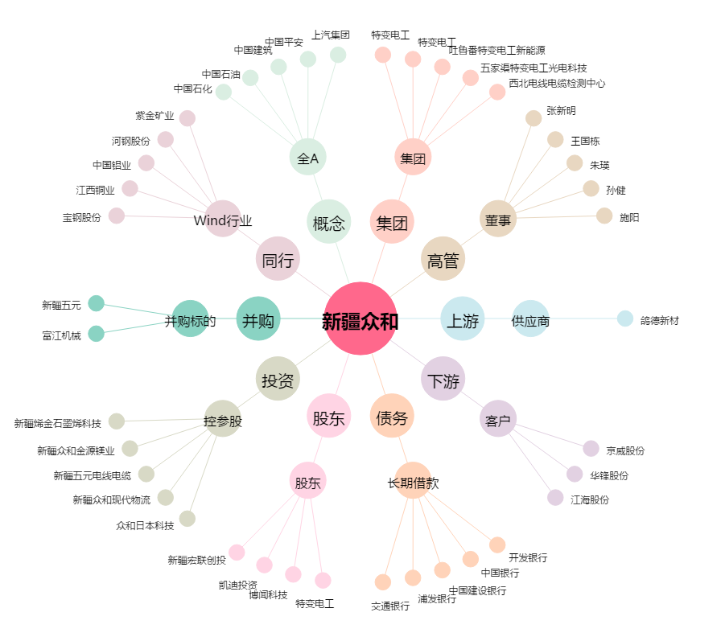
新疆众和[600888.SH] - 关系概览图

